상품제안서
[보틀로만] 리유저블 트라이탄 카페 컵 I | 상품코드: F24966

 |  |  |  |  |  |  | 02-412-0044 | www.easy1.co.kr
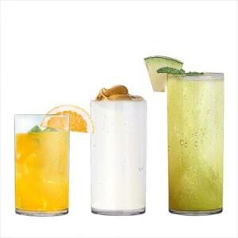

【상세/제작정보】 | <p>※2도인쇄 가능합니다.</p><p>(2도인쇄의 경우 1도와 2도의 간격이 최소 0.5cm 필요합니다.)</p><p>&nbsp;</p>

【인쇄/포장옵션】 | 실크 / 포장불가능

【공급단가】 | 수량 | 200~ | 500~ | 1,000~ | 3,000~ | 5,000~
*VAT별도 | 355ml | 2,990원 | 2,940원 | 2,870원 | 2,760원 | 2,640원
 | 473ml | 3,380원 | 3,320원 | 3,250원 | 3,120원 | 2,980원
 | 591ml | 3,900원 | 3,840원 | 3,750원 | 3,600원 | 3,450원

【상품 URL】 | http://www.easy1.co.kr/src/goods_detail.php?gdno=24966

